No1
単体テストエビデンス | システム名 | 顧客情報一覧表示画面エビデンス | 更新者 | 山城 | 作成者 | 山城
 | サブシステム名 |  | 更新日 | 2022-01-14 | 作成日 | 2022-01-14
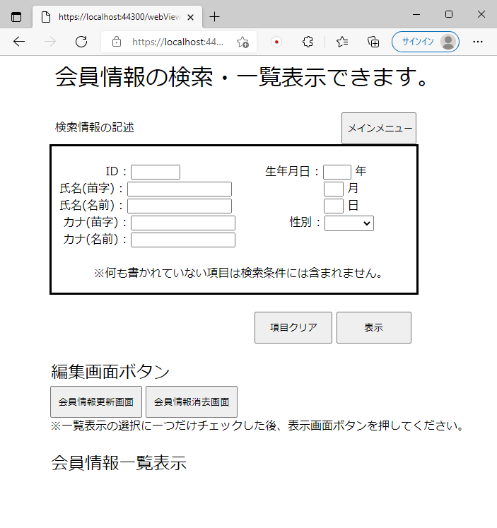

画面表示時にエラーメッセージを表示していないことが確認できる。

No2
単体テストエビデンス | システム名 | 顧客情報一覧表示画面エビデンス | 更新者 | 山城 | 作成者 | 山城
 | サブシステム名 |  | 更新日 | 2022-01-14 | 作成日 | 2022-01-14

編集画面ボタンが押下できないようにするはずができていないことが確認できる。
そのためNG

No3
単体テストエビデンス | システム名 | 顧客情報一覧表示画面エビデンス | 更新者 | 山城 | 作成者 | 山城
 | サブシステム名 |  | 更新日 | 2022-01-14 | 作成日 | 2022-01-14

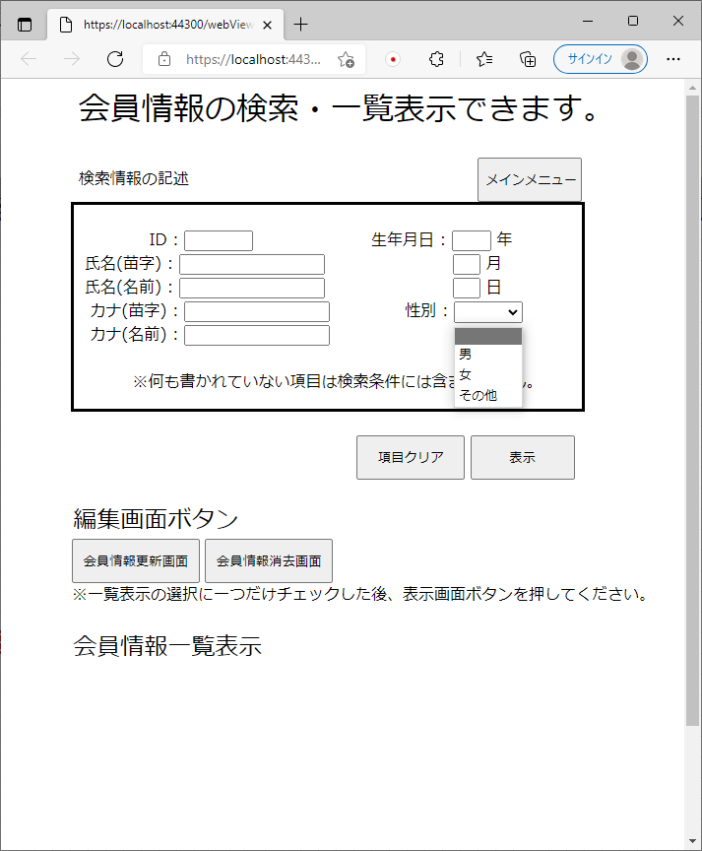

性別に『空白、男、女、その他』の値が入っていることが確認できる。

No4
単体テストエビデンス | システム名 | 顧客情報一覧表示画面エビデンス | 更新者 | 山城 | 作成者 | 山城
 | サブシステム名 |  | 更新日 | 2022-01-14 | 作成日 | 2022-01-14
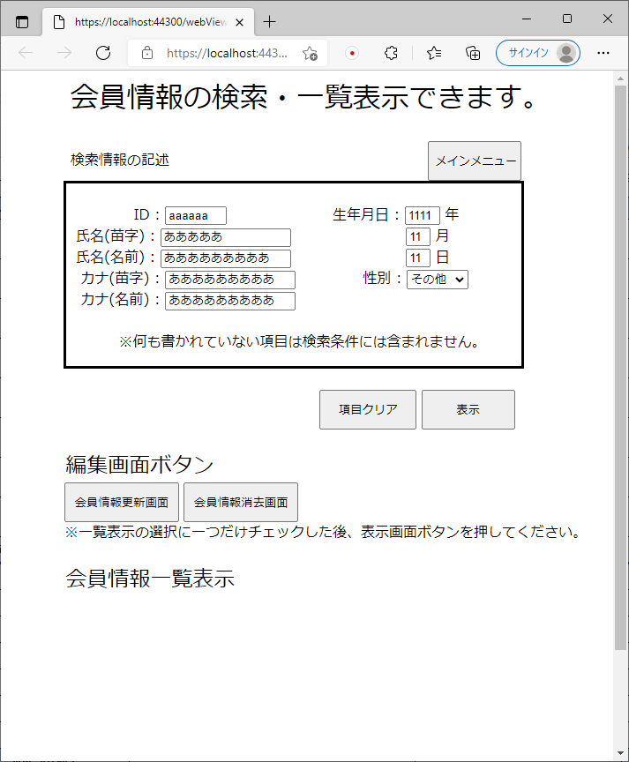

画面項目の最大桁数は
2桁
誕生月、誕生日
4桁
誕生年
5桁
氏名(苗字)
6桁
顧客ID
10桁
氏名(名前)、カナ(苗字)、カナ(名前)
で表示されていることが確認できる。

No5
単体テストエビデンス | システム名 | 顧客情報一覧表示画面エビデンス | 更新者 | 山城 | 作成者 | 山城
 | サブシステム名 |  | 更新日 | 2022-01-14 | 作成日 | 2022-01-14
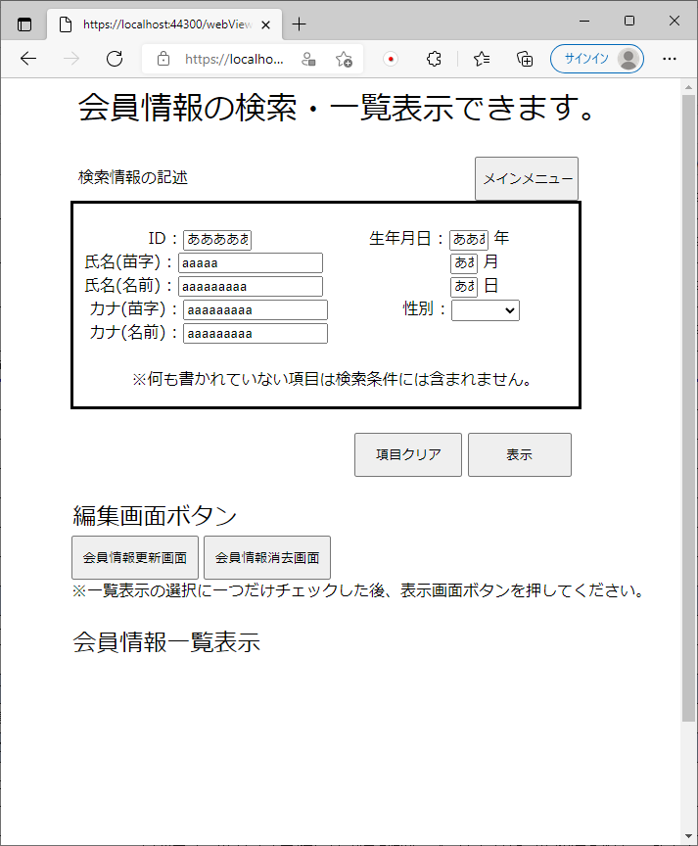

画面項目の記述はPCのIMEに既存しており、数値でないといけない場所でも英文字で書くことが可能
そのためNG

No6
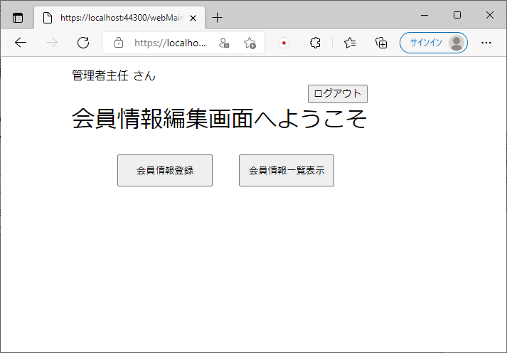
単体テストエビデンス | システム名 | 顧客情報一覧表示画面エビデンス | 更新者 | 山城 | 作成者 | 山城
 | サブシステム名 |  | 更新日 | 2022-01-14 | 作成日 | 2022-01-14
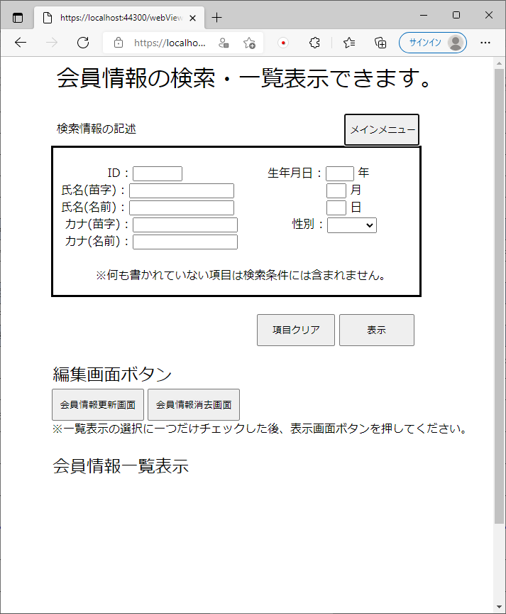

ボタン押下時、メインメニューが問題なく表示できていることが確認できる。

No7
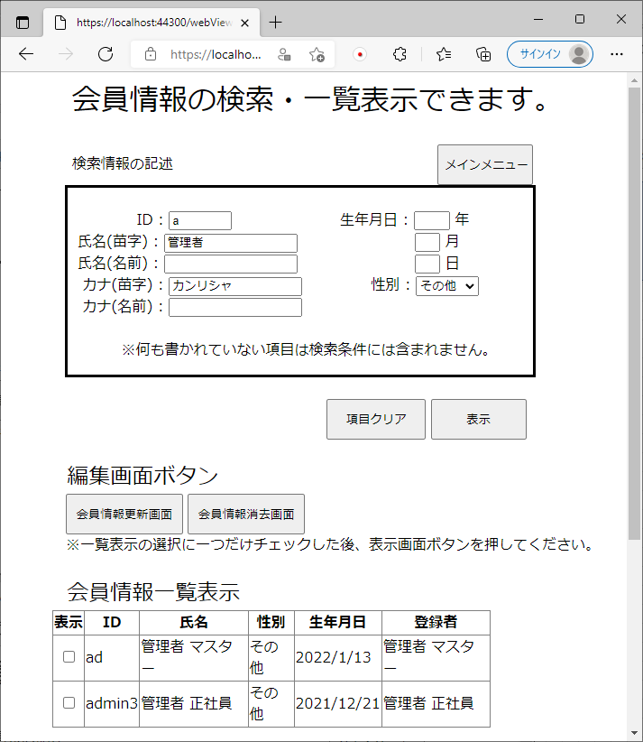
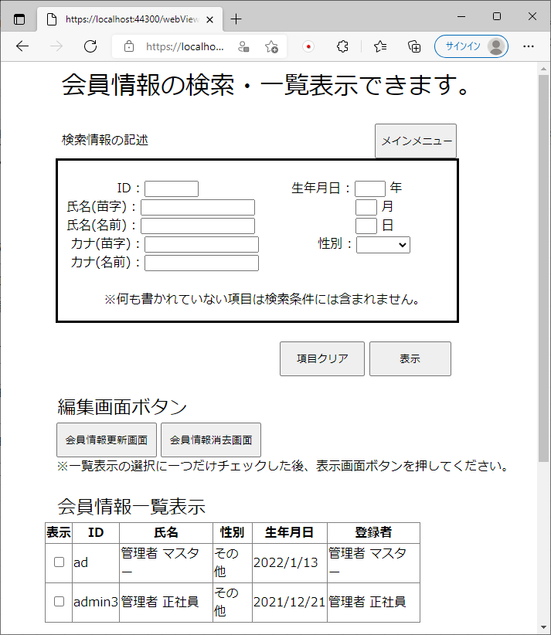
単体テストエビデンス | システム名 | 顧客情報一覧表示画面エビデンス | 更新者 | 山城 | 作成者 | 山城
 | サブシステム名 |  | 更新日 | 2022-01-14 | 作成日 | 2022-01-14

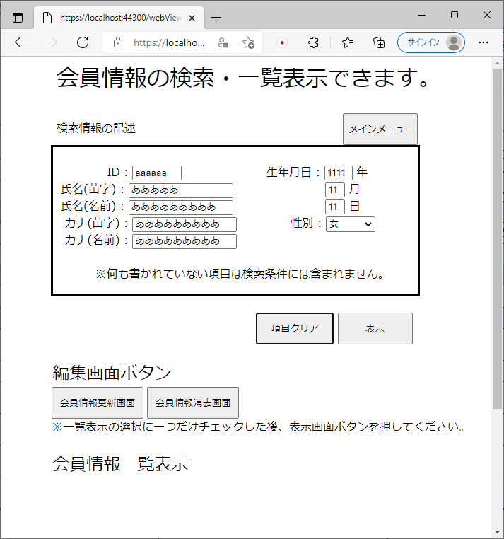

クリアボタンを押下した時に検索情報の記述項目のみクリアされることが確認できる。

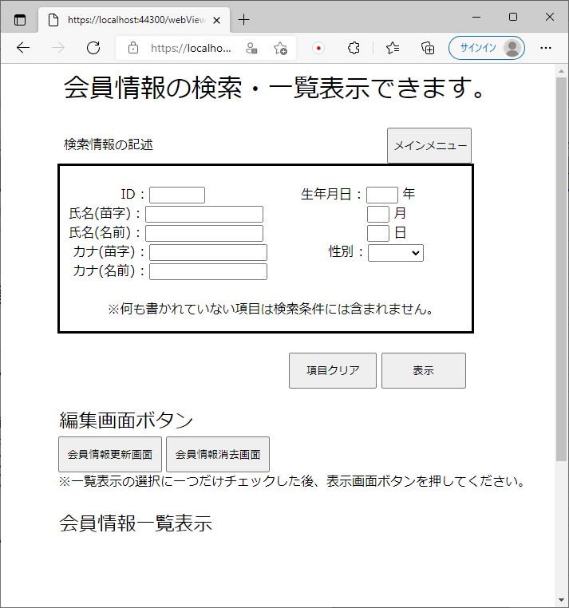

一覧表示は何も変わらず検索情報の記述欄のみ消えていることが分かる。

No8
単体テストエビデンス | システム名 | 顧客情報一覧表示画面エビデンス | 更新者 | 山城 | 作成者 | 山城
 | サブシステム名 |  | 更新日 | 2022-01-14 | 作成日 | 2022-01-14
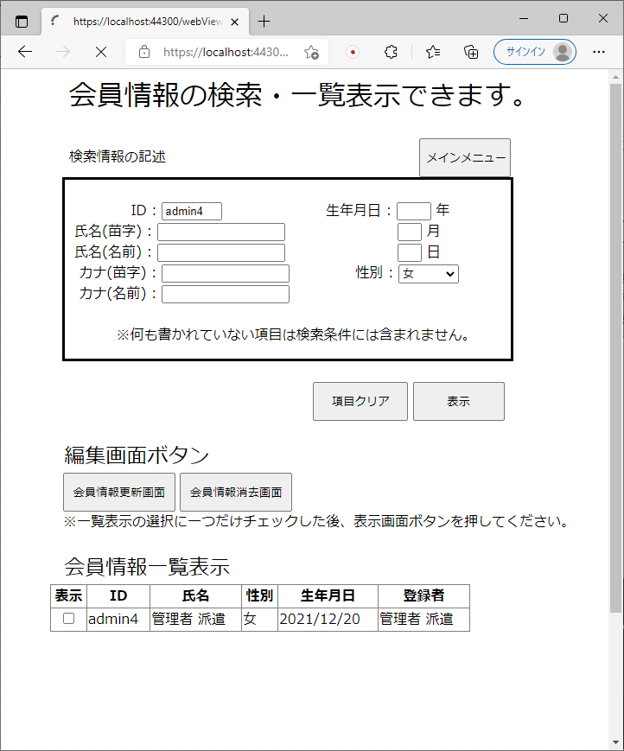

「1:男、2:女、3:その他」で一致する数値に変更する。
女を選択し、2に変更されていることが確認できる。

No9
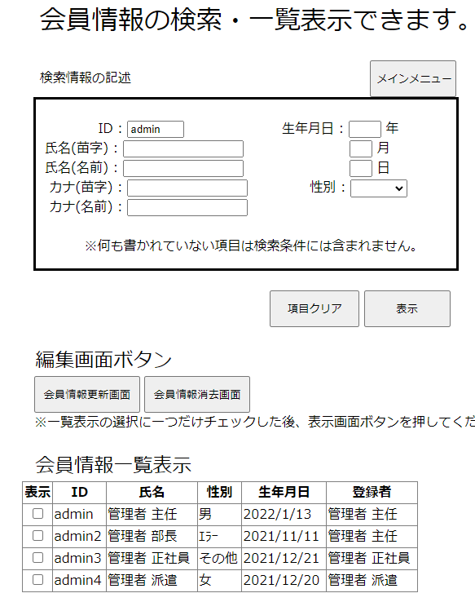
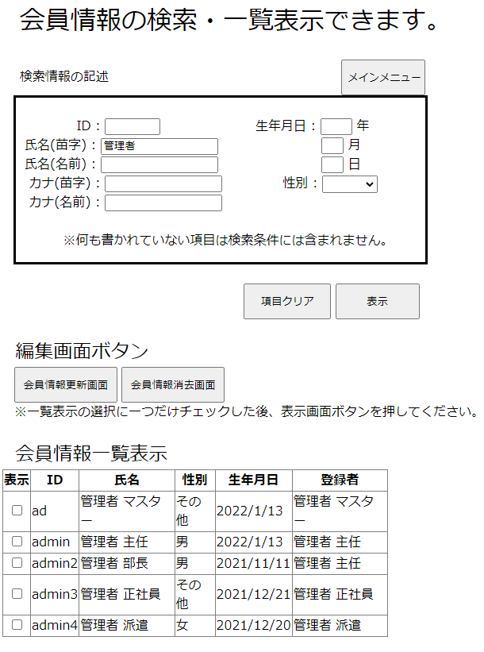
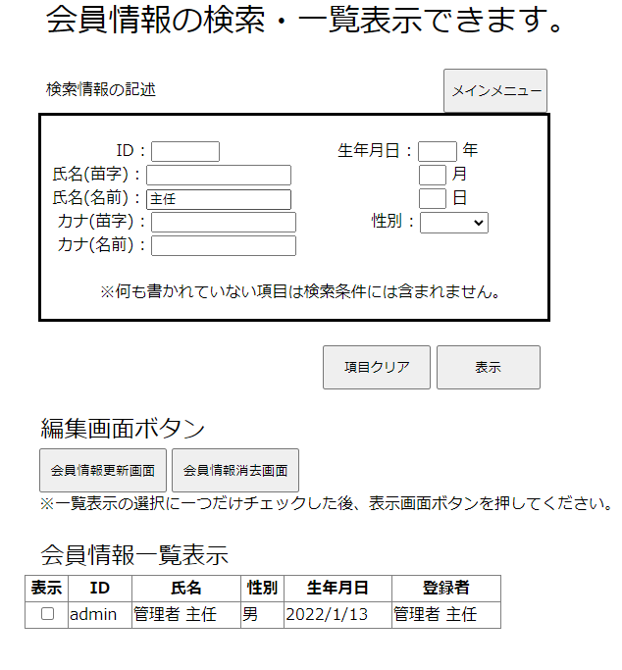
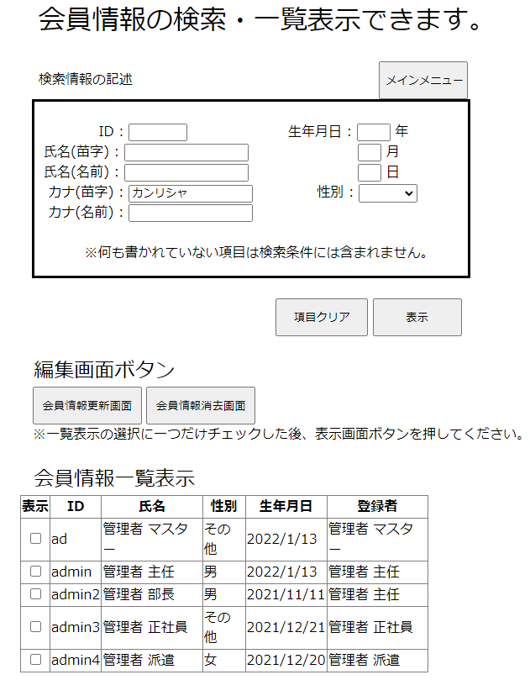
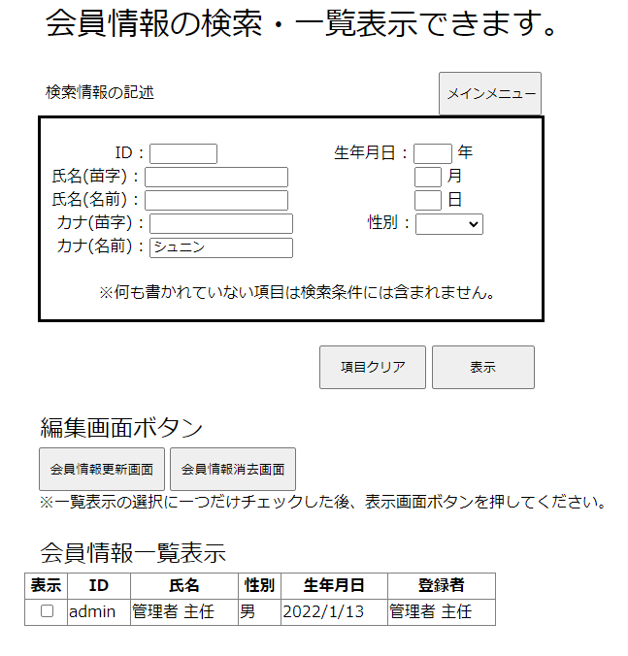
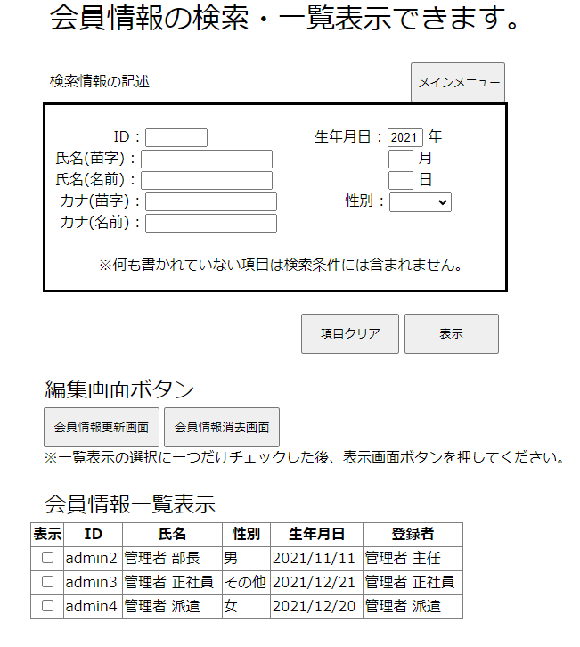
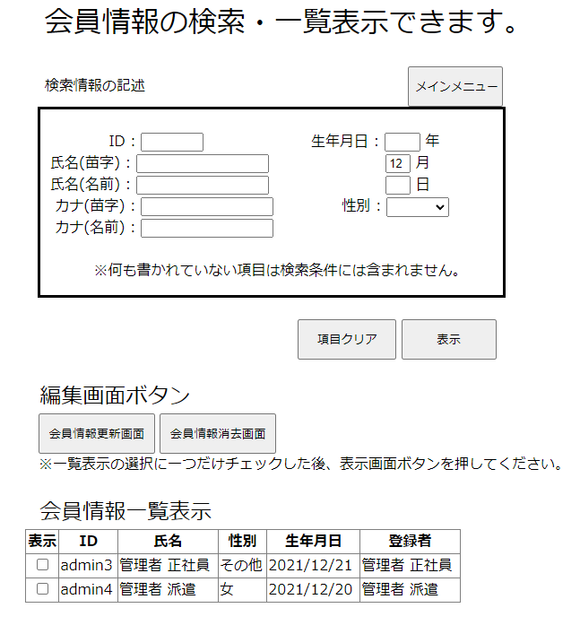
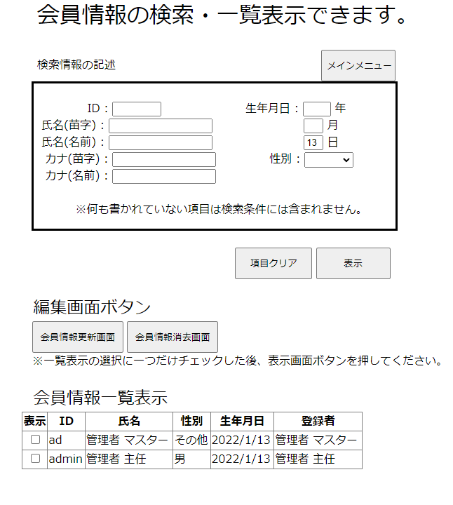
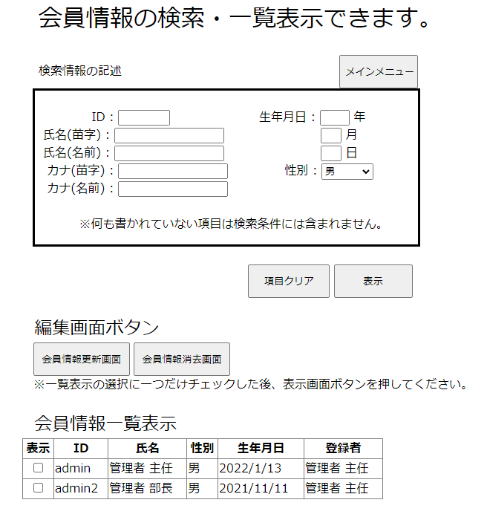
単体テストエビデンス | システム名 | 顧客情報一覧表示画面エビデンス | 更新者 | 山城 | 作成者 | 山城
 | サブシステム名 |  | 更新日 | 2022-01-14 | 作成日 | 2022-01-14

adminでログインを行ったため、管理者主任が表示されており、エラーもなくメインメニューが表示される。

No10
単体テストエビデンス | システム名 | 顧客情報一覧表示画面エビデンス | 更新者 | 山城 | 作成者 | 山城
 | サブシステム名 |  | 更新日 | 2022-01-14 | 作成日 | 2022-01-14
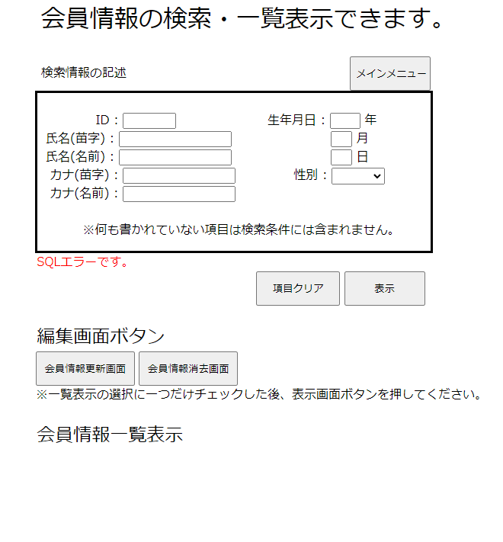

SQLでエラーが発生したため、SQLエラーメッセージが表示される。

No11
単体テストエビデンス | システム名 | 顧客情報一覧表示画面エビデンス | 更新者 | 山城 | 作成者 | 山城
 | サブシステム名 |  | 更新日 | 2022-01-14 | 作成日 | 2022-01-14

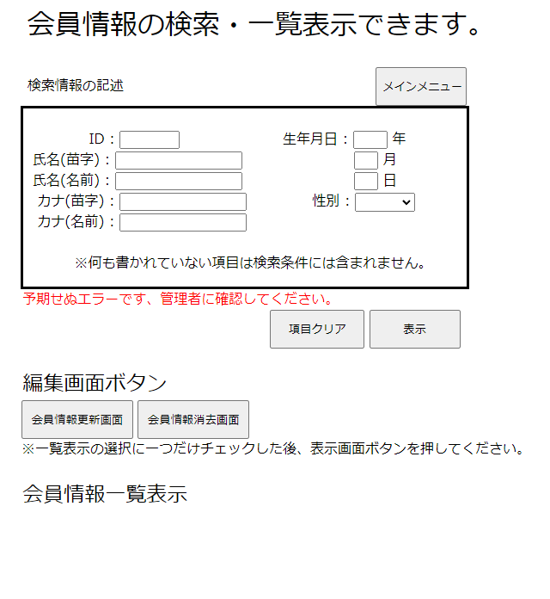

予期せぬエラーが発生した時にその他エラーメッセージが表示されることが確認できる。

No12
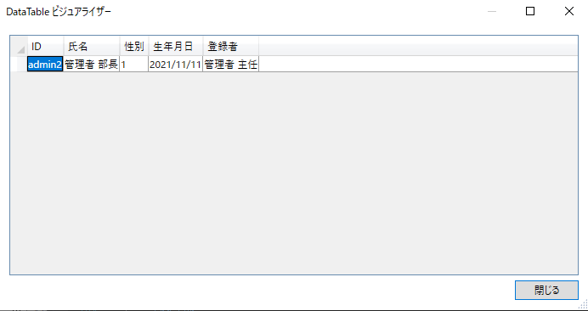
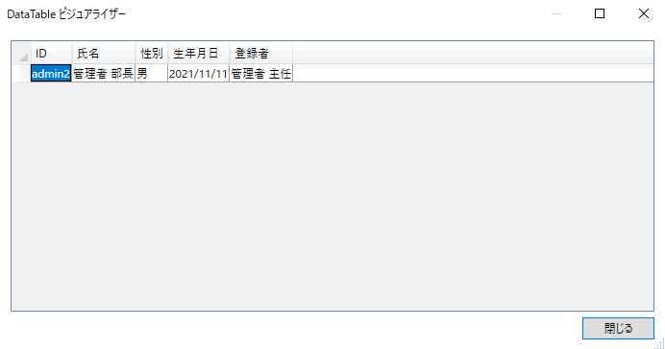
単体テストエビデンス | システム名 | 顧客情報一覧表示画面エビデンス | 更新者 | 山城 | 作成者 | 山城
 | サブシステム名 |  | 更新日 | 2022-01-14 | 作成日 | 2022-01-14
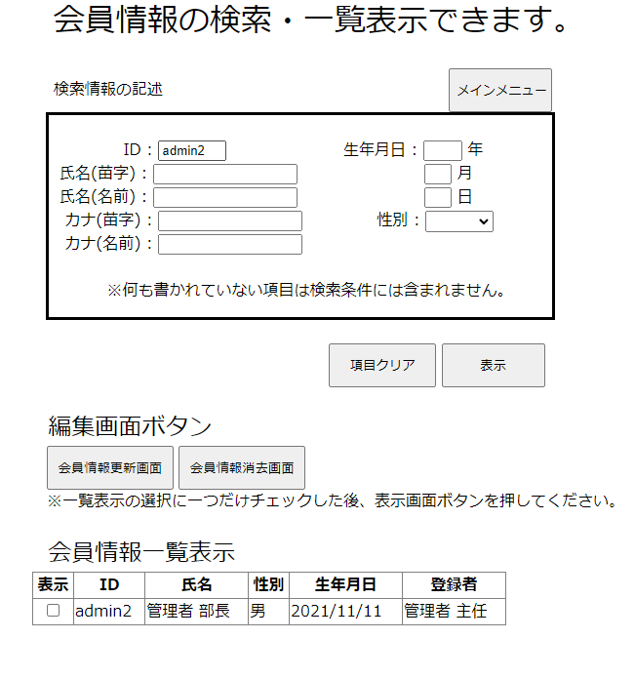

数値を文字に変換できており、画面の表示も問題なくされている。

No13
単体テストエビデンス | システム名 | 顧客情報一覧表示画面エビデンス | 更新者 | 山城 | 作成者 | 山城
 | サブシステム名 |  | 更新日 | 2022-01-14 | 作成日 | 2022-01-14
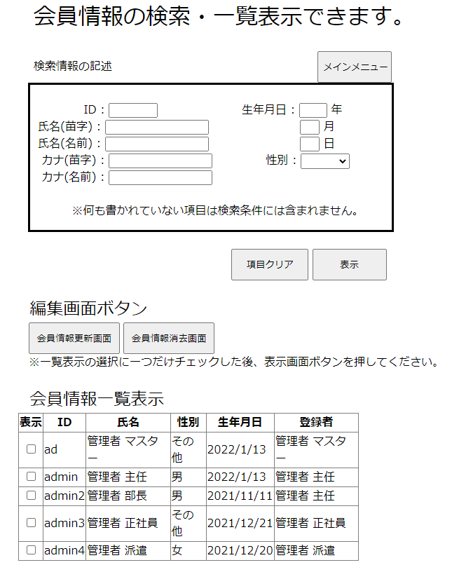

正しい情報が全て出力されていることが実際のDBと見比べても確認できる。

No14
単体テストエビデンス | システム名 | 顧客情報一覧表示画面エビデンス | 更新者 | 山城 | 作成者 | 山城
 | サブシステム名 |  | 更新日 | 2022-01-14 | 作成日 | 2022-01-14
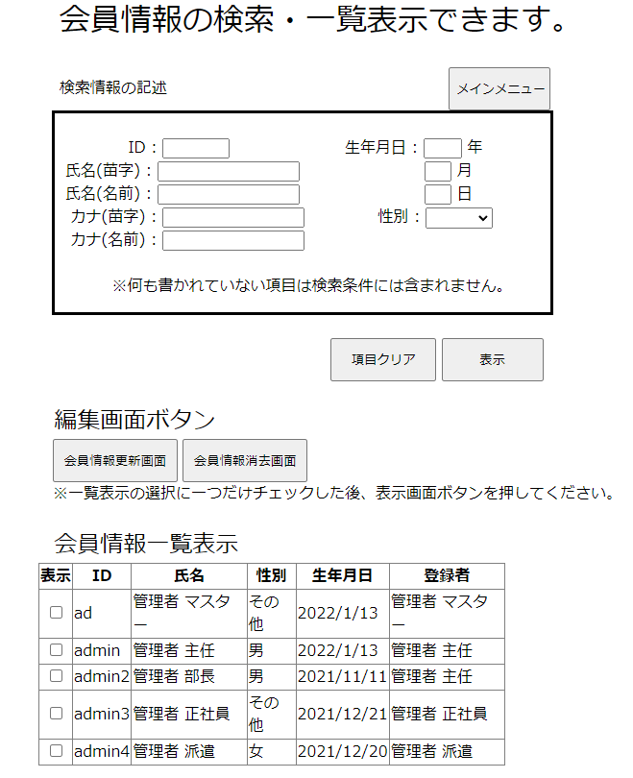

編集画面ボタンが最初から押下できる状態だったが、押下できることが確認できる。

No15
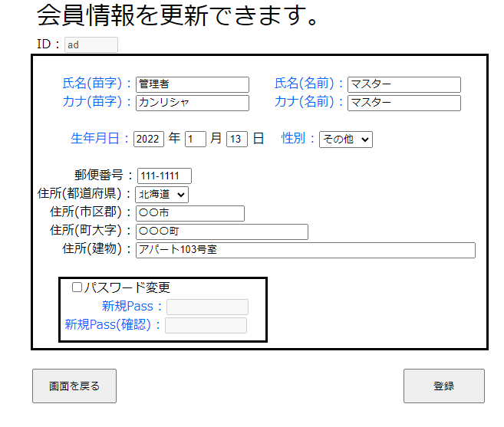
単体テストエビデンス | システム名 | 顧客情報一覧表示画面エビデンス | 更新者 | 山城 | 作成者 | 山城
 | サブシステム名 |  | 更新日 | 2022-01-14 | 作成日 | 2022-01-14

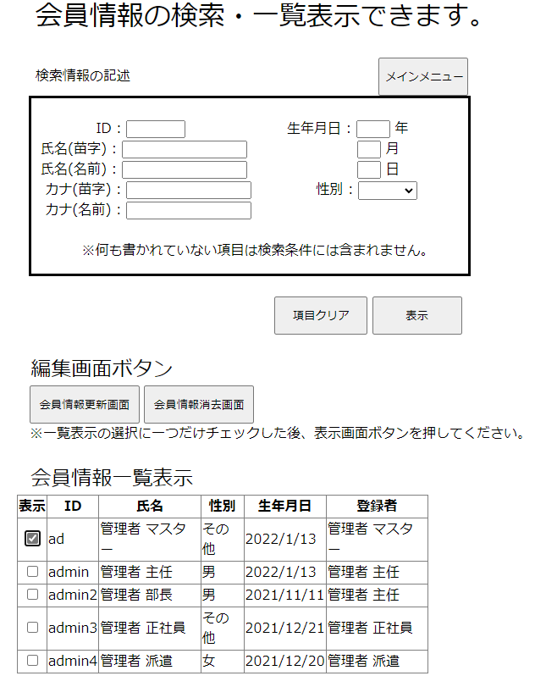
選択チェックボックスに一つだけチェックをした状態で会員情報更新画面を押下すると、問題なく顧客情報更新画面が表示される。

No16
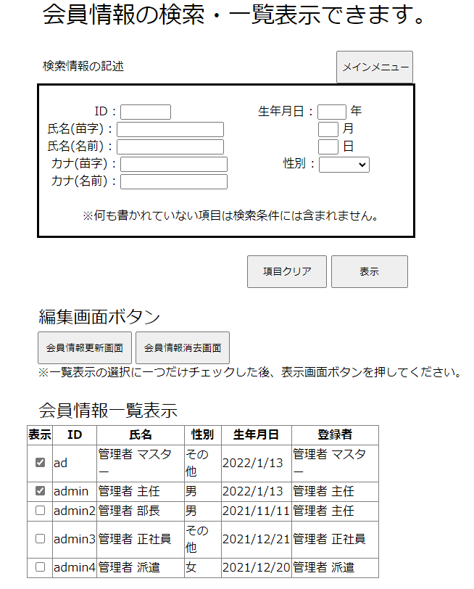
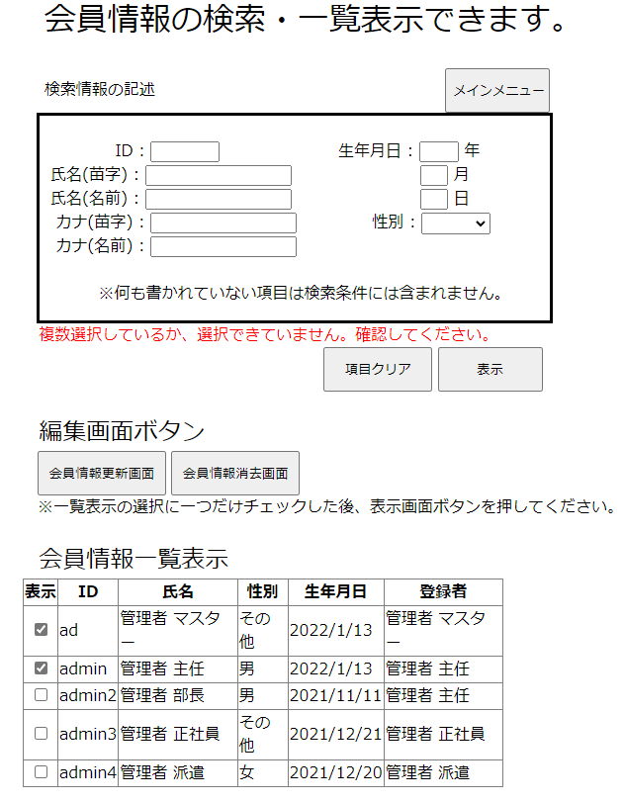
単体テストエビデンス | システム名 | 顧客情報一覧表示画面エビデンス | 更新者 | 山城 | 作成者 | 山城
 | サブシステム名 |  | 更新日 | 2022-01-14 | 作成日 | 2022-01-14
チェックボックスに複数チェックを入れ、ボタンを押下すると、エラーメッセージが表示されることが確認できる。

No17
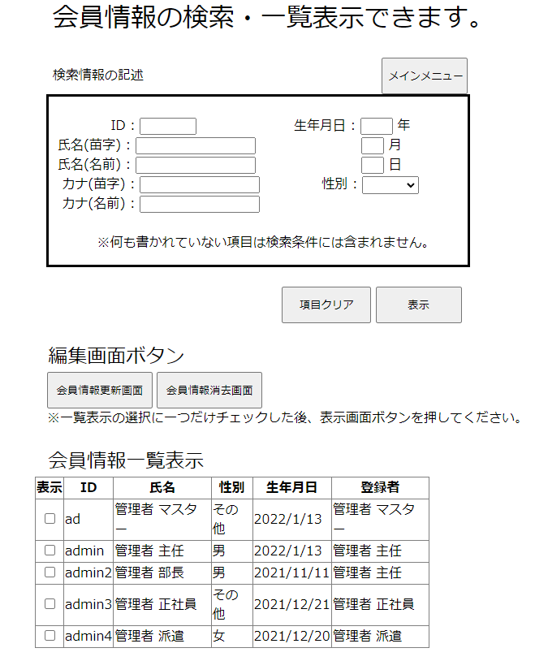
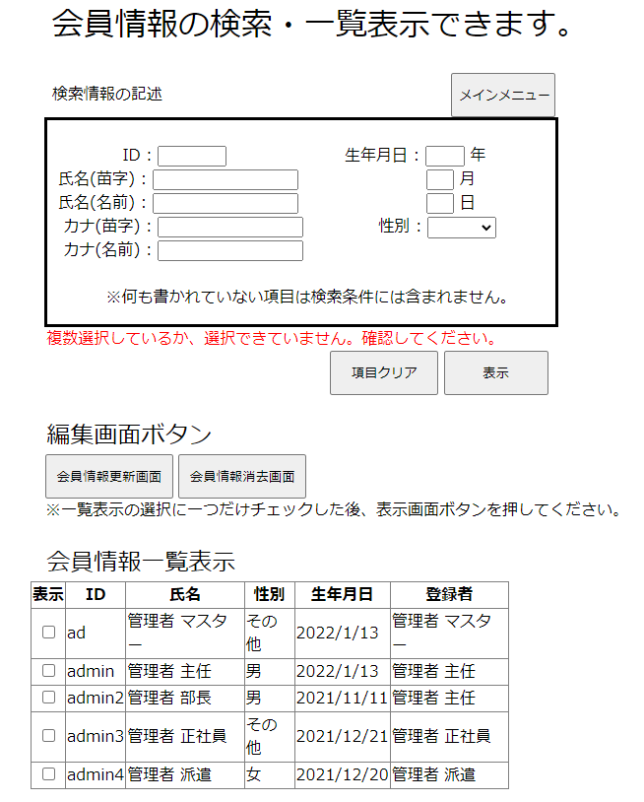
単体テストエビデンス | システム名 | 顧客情報一覧表示画面エビデンス | 更新者 | 山城 | 作成者 | 山城
 | サブシステム名 |  | 更新日 | 2022-01-14 | 作成日 | 2022-01-14
一つもチェックボックスにチェックがない状態で押下した時にエラーメッセージが表示されることが確認できる。

No18
単体テストエビデンス | システム名 | 顧客情報一覧表示画面エビデンス | 更新者 | 山城 | 作成者 | 山城
 | サブシステム名 |  | 更新日 | 2022-01-14 | 作成日 | 2022-01-14
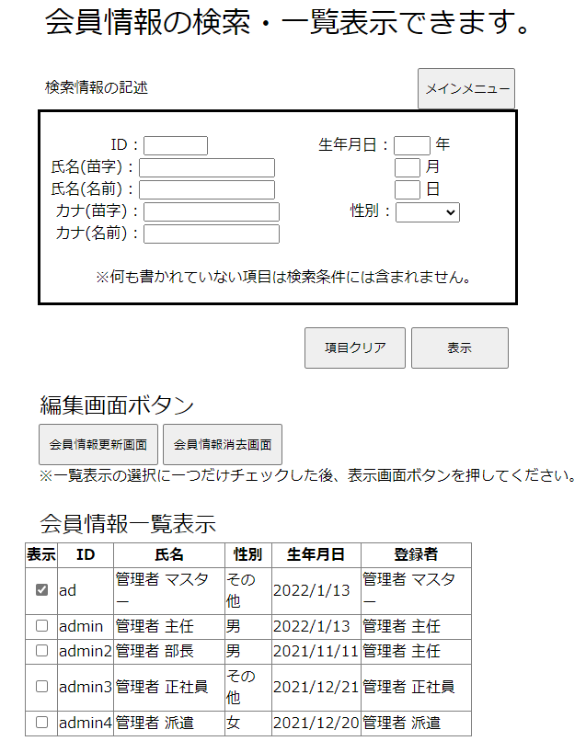

選択されたレコードのIDを保持していることが確認できる。

No19
単体テストエビデンス | システム名 | 顧客情報一覧表示画面エビデンス | 更新者 | 山城 | 作成者 | 山城
 | サブシステム名 |  | 更新日 | 2022-01-14 | 作成日 | 2022-01-14
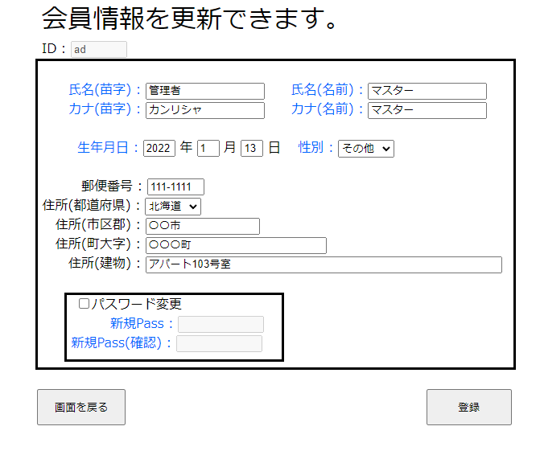

保持されたIDを引きついで、エラーなく画面も表示されることが確認できる。

No20
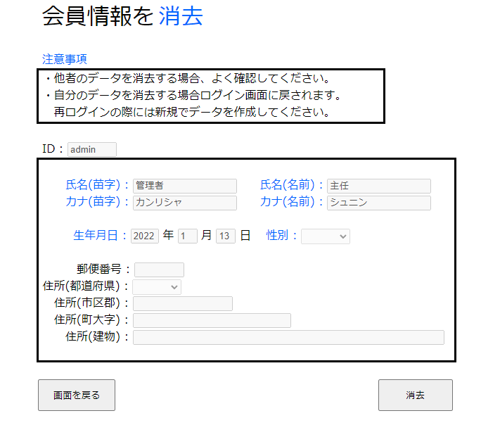
単体テストエビデンス | システム名 | 顧客情報一覧表示画面エビデンス | 更新者 | 山城 | 作成者 | 山城
 | サブシステム名 |  | 更新日 | 2022-01-14 | 作成日 | 2022-01-14

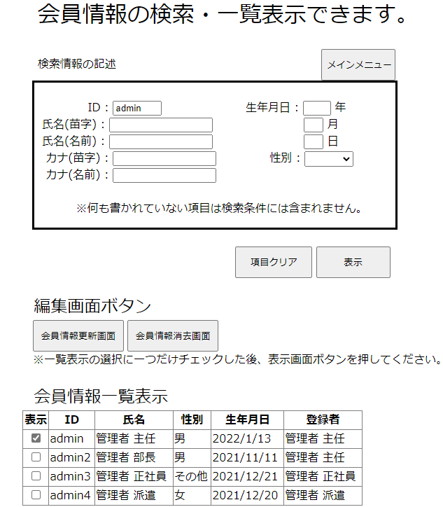
一つのみチェックしたためエラーなく顧客情報消去画面が表示されることが確認できる。

No21
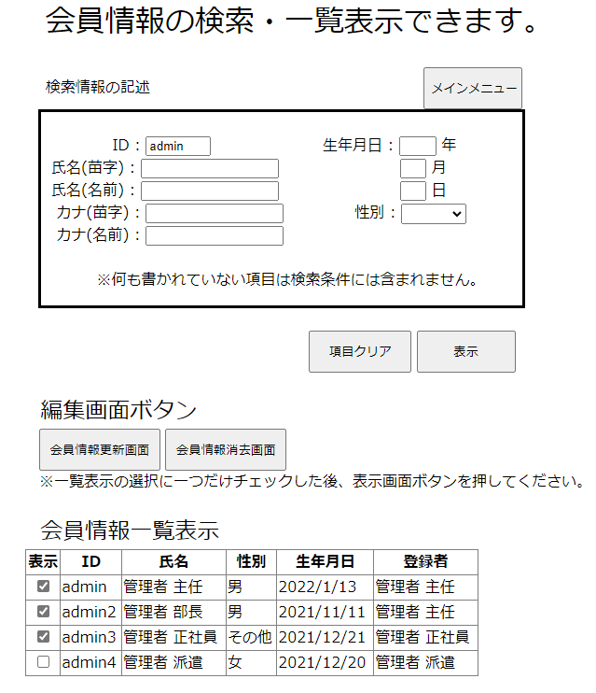
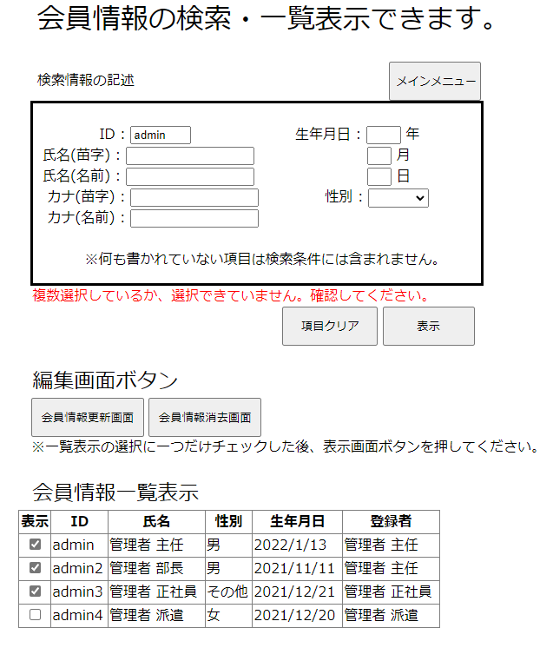
単体テストエビデンス | システム名 | 顧客情報一覧表示画面エビデンス | 更新者 | 山城 | 作成者 | 山城
 | サブシステム名 |  | 更新日 | 2022-01-14 | 作成日 | 2022-01-14

複数チェックを行っているためエラーメッセージが表示されることが確認できる。

No22
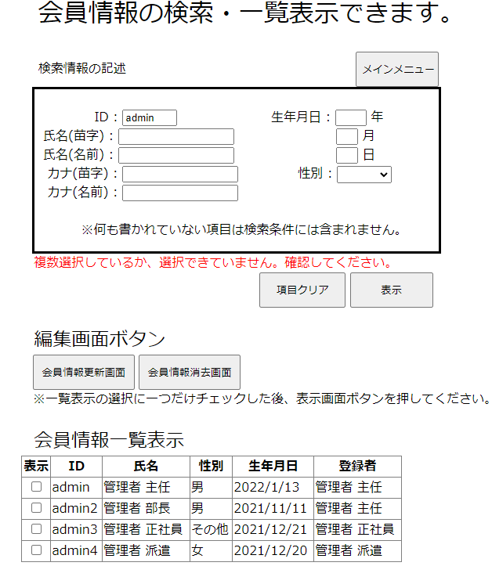
単体テストエビデンス | システム名 | 顧客情報一覧表示画面エビデンス | 更新者 | 山城 | 作成者 | 山城
 | サブシステム名 |  | 更新日 | 2022-01-14 | 作成日 | 2022-01-14

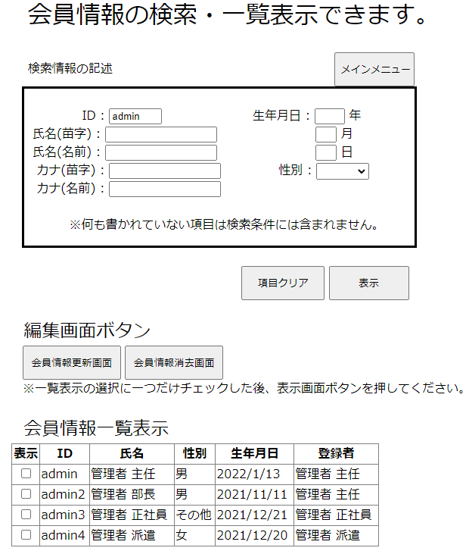
一つもチェックしていない状態のため、エラーメッセージが表示されることが確認できる。

No23
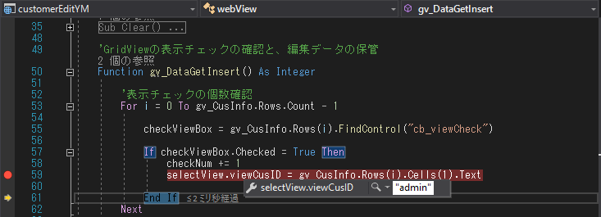
単体テストエビデンス | システム名 | 顧客情報一覧表示画面エビデンス | 更新者 | 山城 | 作成者 | 山城
 | サブシステム名 |  | 更新日 | 2022-01-14 | 作成日 | 2022-01-14

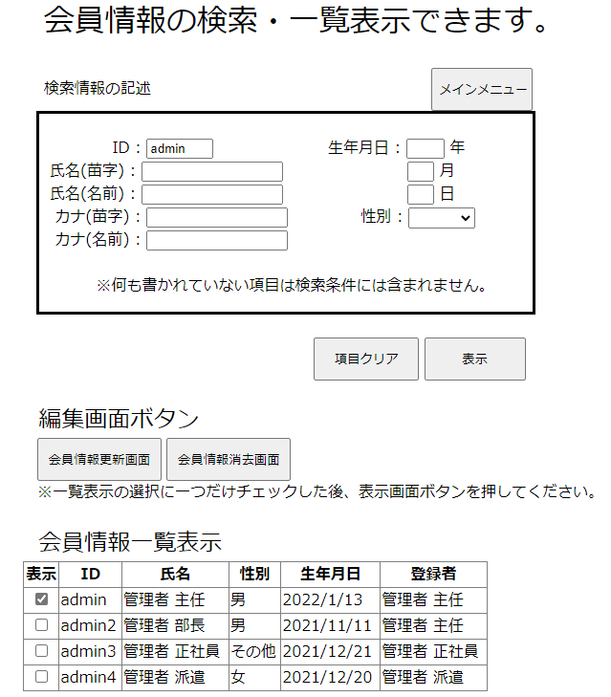

選択されたレコードの顧客IDを共通変数に保持されてるのが確認できる。

No24
単体テストエビデンス | システム名 | 顧客情報一覧表示画面エビデンス | 更新者 | 山城 | 作成者 | 山城
 | サブシステム名 |  | 更新日 | 2022-01-14 | 作成日 | 2022-01-14

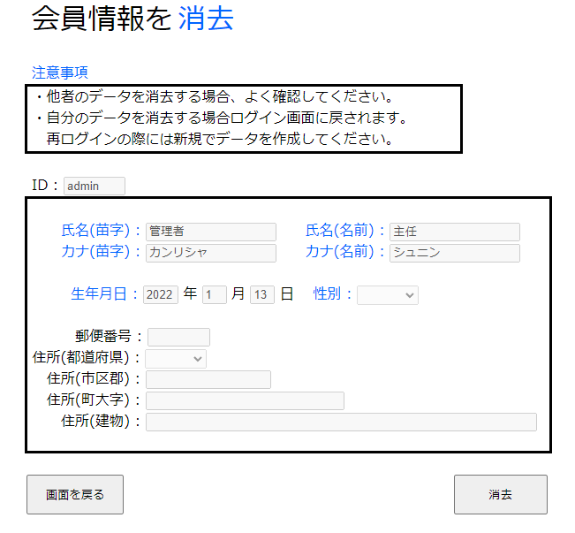

保持されていたIDを持っているレコードを取得し、問題なく画面を表示されている。

